Improvement Point
Machine Register Improvement

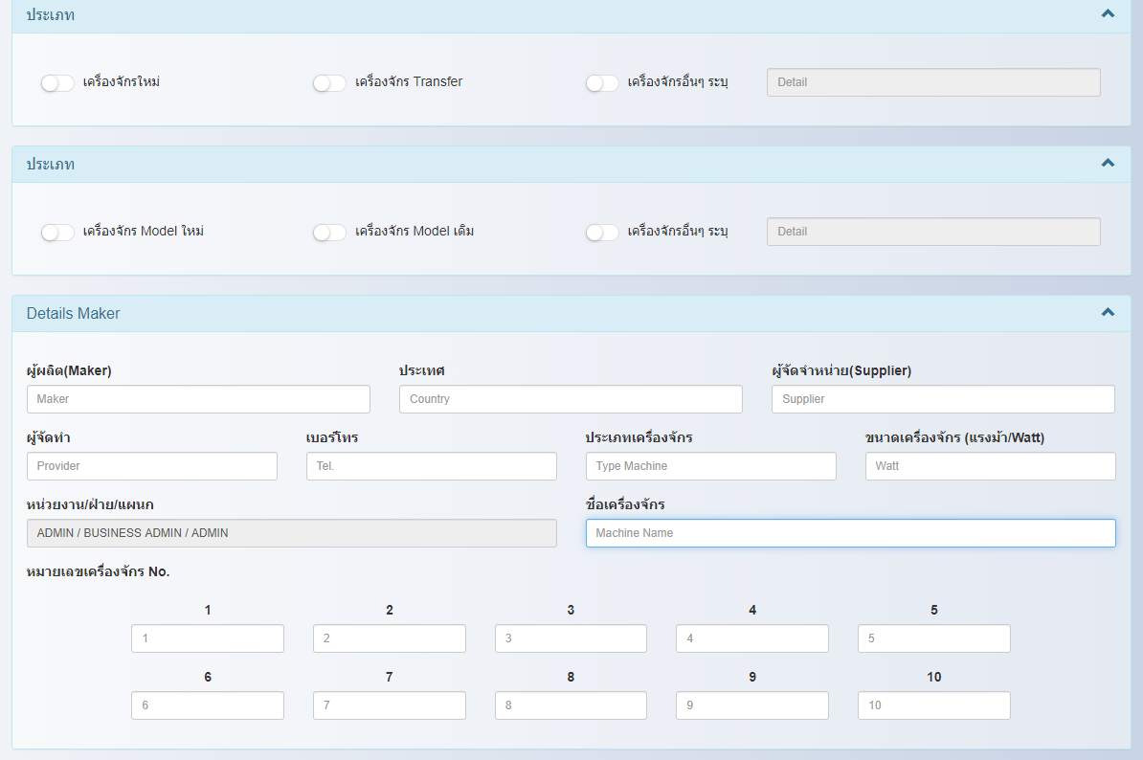

 |  | - จากเดิมจะเพิ่มหมายเลขเครื่องจักรใน Page Entry จะมีให้ระบุ 10 หมายเลข ตามจำนวนเครื่องที่ลงทะเบียน

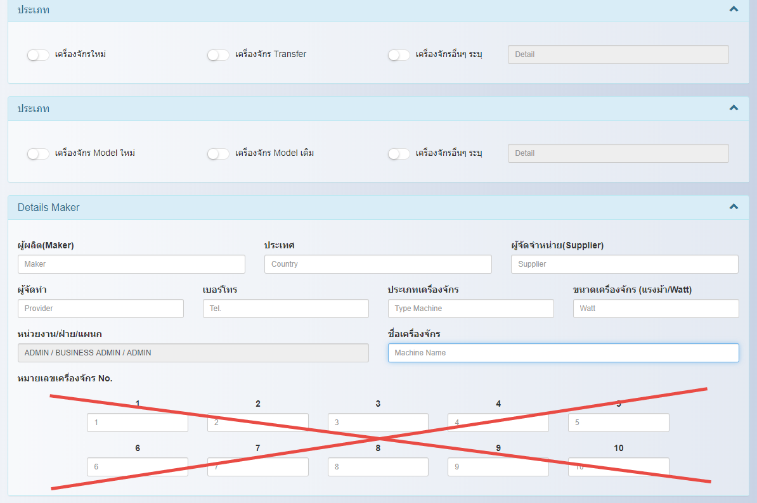
 |  | - จะทำการปิดการเพิ่มหมายเลขเครื่องจักร ใน Page Entry
 |  | และย้ายไปไว้ที่ Page Equipment Safety Device & Safety Cover Check Sheet(New Page)

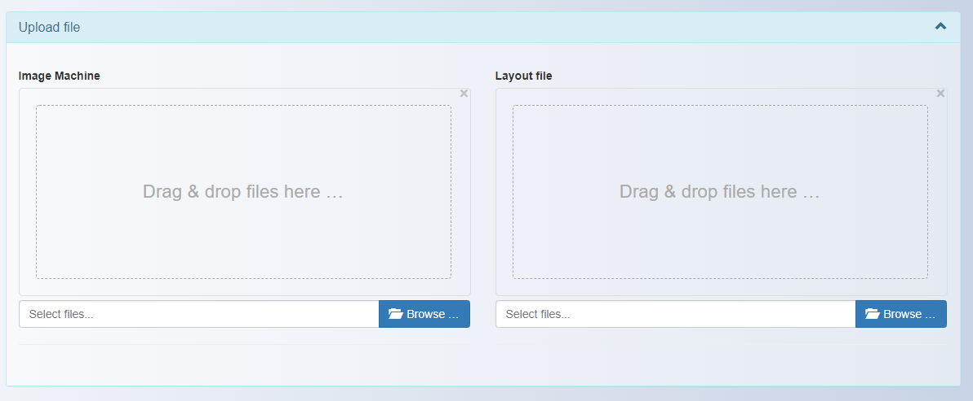
 |  | - จากเดิม จะทำการ Upload file ที่ Page Entry

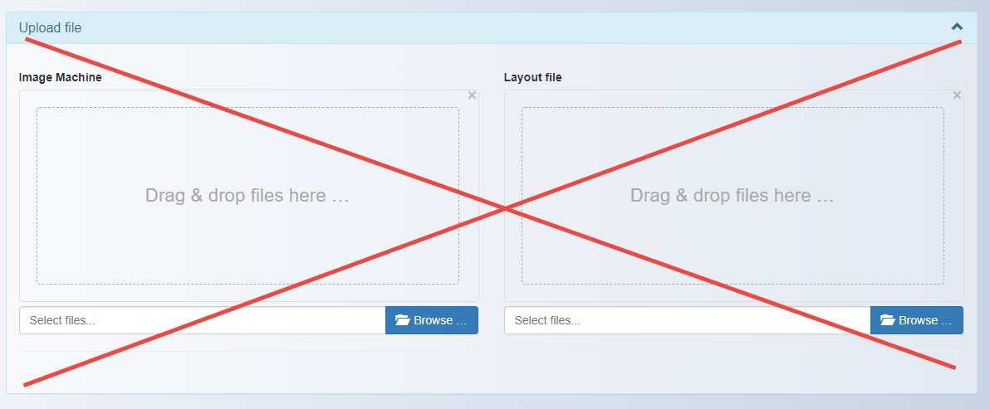
 |  | - จะทำการย้าย Function upload ใน Page Entry
 |  | และย้ายไปไว้ที่ Page Equipment Safety Device & Safety Cover Check Sheet(New Page)

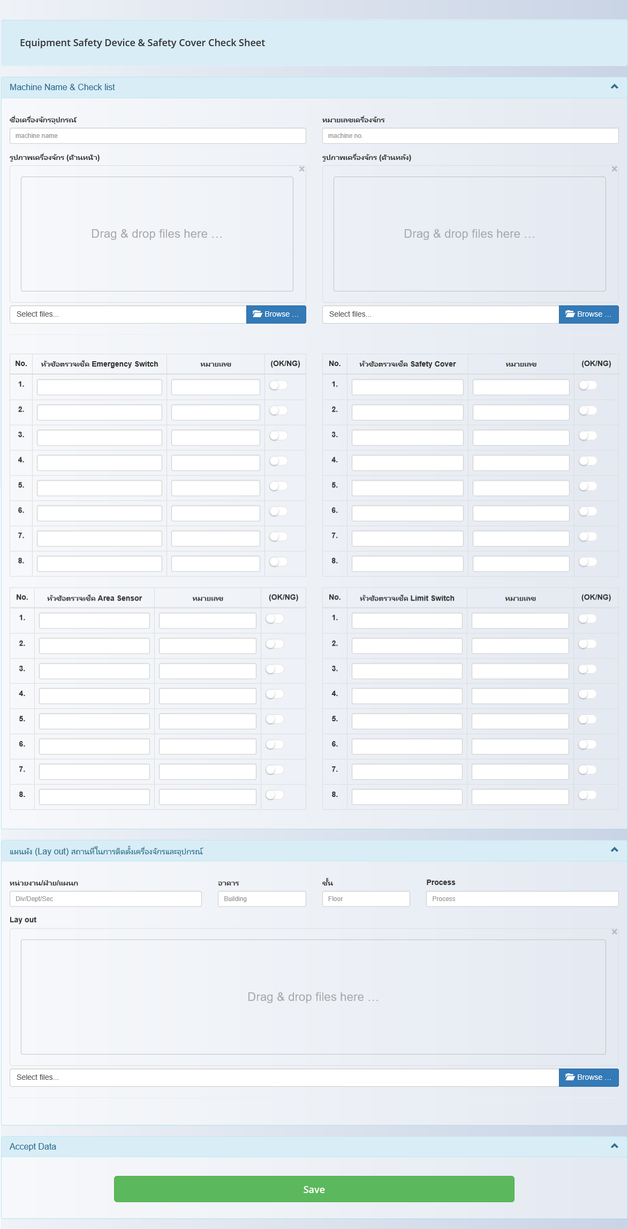
 | - New Page Equipment Safety Device & Safety Cover Check Sheet

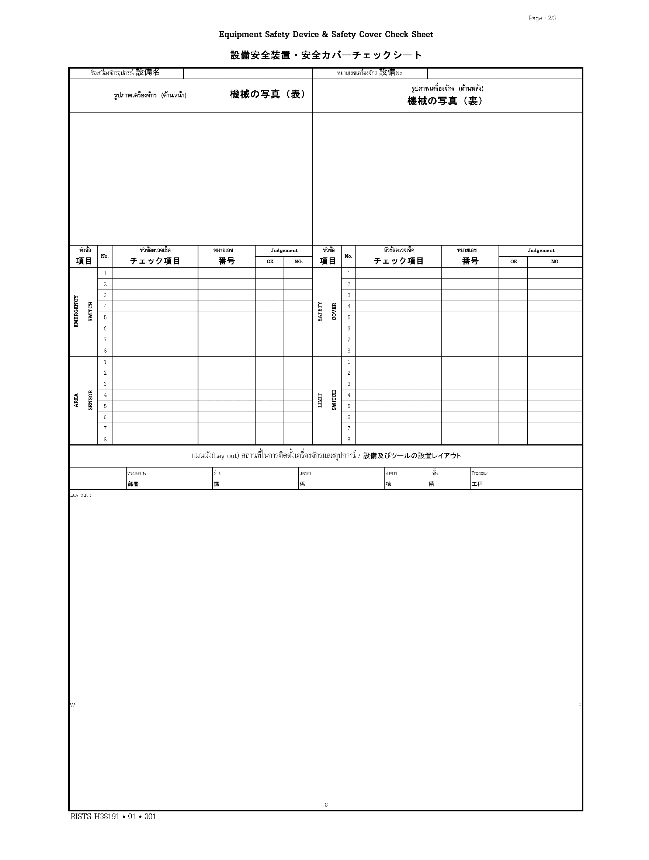
 |  | - Page Report อยู่ระหว่างดำเนินการสร้าง Report

